상품제안서
반달팬시자루부채-원형(5종) | 상품코드: S20073

 |  |  |  |  |  |  | 02-713-8555 | www.synergygift.co.kr
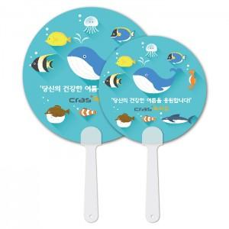

【상세/제작정보】 | <p><span style="font-size: 14pt;">※ 최소수량 1,000개이며 1,000개 단위로 주문 가능합니다.</span></p>

【인쇄/포장옵션】 | 풀칼라 / 포장불가능

【공급단가】 | 수량 | 1,000~ | 5,000~ | 10,000~ | 30,000~ | 100,000~
*VAT별도 | 150ɸ | 240원 | 210원 | 190원 | 170원 | 165원
 | 170ɸ | 250원 | 220원 | 205원 | 180원 | 175원
 | 180ɸ | 260원 | 230원 | 210원 | 190원 | 185원
 | 190ɸ | 270원 | 240원 | 220원 | 200원 | 190원

【상품 URL】 | https://www.synergygift.co.kr:443/src/goods_detail.php?gdno=18917

